실습0909
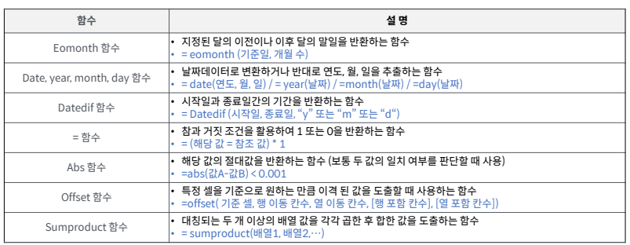
단위: 원
임대면적(평) | 1,000 | 1,000 | 1,000 | 1,000 | 1,000 | 1,000
연 평당 임대료 | 300,000 | 300,000 | 309,000 | 318,270 | 327,818 | 337,653
연 임대료 상승률 | 3%

 |  | 1 | 2 | 3 | 4 | 5
총 임대료 |  | 300,000,000 | 309,000,000 | 318,270,000 | 327,818,100 | 337,652,643

 |  |  |  |  |  |  |  | << Datedif는 함수 마법사에서 지원하는 게 아니므로 직접 입력해야 함!

 | 종료일 |  | 2024-12-31
 | 시작일 |  | 2024-05-30

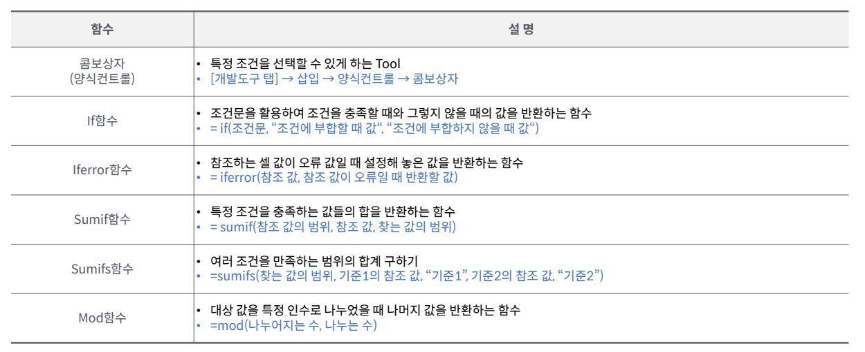
 | 불리언 값을 통해 1, 0을 반환 | 1
 |  | -
 |  |  | 215

 | 시작일 |  | 2024-02-23
 | 경과일 |  | 5
 | 더한 값 |  | 2024-02-28

 | 명단 | 시작 | 마감 | datedif | 수식
 | A | 2024-02-18 | 2024-02-22 | - | 4 | 0
 | B | 2024-01-12 | 2024-02-02 | - | 21 | 1
 | C | 2023-01-22 | 2024-02-22 | 13 | 396 | 13

 |  | >>나머지 구하는건데 이걸 뭐 어따쓰는거임? | mod함수 | 20 | 2 | -
 |  | >> PV, FV >> CAGR???

 | 연간 상승률 | 1.50% | 1 | 2 | 3 | 4 | 5
 | 임대료(월,평) | 24,000 | 24,000 | 24,360 | 24,725 | 25,096 | 25,473

 | >> 임대료단가 상승률을 특정기간 동안의 월별 현금흐름으로 적용한다면?

